Feuil1
CHOCOLATERIE DE LA FEVE AU PALAIS
Classe : ……….. | Nom et Prénom de l’enfant : ……………………
PHOTOS | DESCRIPTIFS | REF | TARIFS TTC | Tarif Ecole | QUANTITE | TOTAL
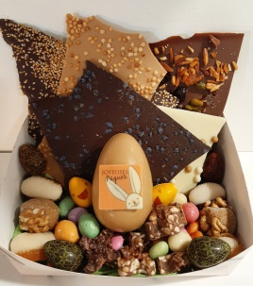 | tablettes à la casse spécial Pâques 600gr
 | chocolats, fritures, grignotines, praliné, guimauves | REF 01 | 39.00 € | 36.00 € |  | 0.00 €
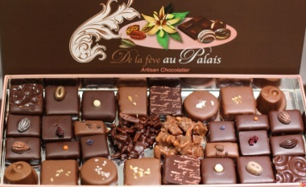
 | Assortiment de chocolats en boite 225 gr | REF 02 | 26.00 € | 24.00 € |  | 0.00 €
 | Assortiment de chocolats en boite 325 gr | REF 03 | 34.00 € | 31.50 € |  | 0.00 €
 | Assortiment de chocolats en boite 450 gr | REF 04 | 46.00 € | 42.50 € |  | 0.00 €
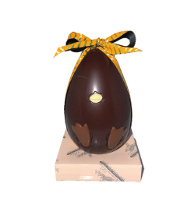
 | ŒUF coquille 14cm garni 210gr NOIR 70% Sao tomé | REF 05 | 19.00 € | 17.50 € |  | 0.00 €
 | ŒUF coquille 14cm garni 210gr LAIT 38% Madagascar | REF 06 | 19.00 € | 17.50 € |  | 0.00 €
 | ŒUF coquille 14cm garni 210gr BLANC 35% République dominicaine | REF 07 | 19.00 € | 17.50 € |  | 0.00 €
 | ŒUF coquille 14cm garni 210gr BLANC CARAMEL | REF 08 | 19.00 € | 17.50 € |  | 0.00 €
 | ŒUF lapinou 19cm garni 220gr NOIR 70% Sao tomé | REF 09 | 24.00 € | 22.00 € |  | 0.00 €
 | ŒUF lapinou 19cm garni 220gr LAIT 38% Madagascar | REF 10 | 24.00 € | 22.00 € |  | 0.00 €
 | ŒUF au plat 14cm garni 220gr NOIR 70% Sao tomé | REF 11 | 24.00 € | 22.00 € |  | 0.00 €
 | ŒUF au plat 14cm garni 220gr LAIT 38% Madagascar | REF 12 | 24.00 € | 22.00 € |  | 0.00 €
 | ŒUF au plat 14cm garni 220gr BLANC 35% République dominicaine | REF 13 | 24.00 € | 22.00 € |  | 0.00 €
 | ŒUF au plat 14cm garni 220gr BLANC CARAMEL | REF 14 | 24.00 € | 22.00 € |  | 0.00 €
PHOTOS | DESCRIPTIFS | REF | TARIFS TTC | Tarif Ecole | QUANTITE | TOTAL
 | ŒUF joyeuses paques 21.5cm 570gr Noir 70% Sao tomé | REF 15 | 42.00 € | 39.00 € |  | 0.00 €
 | ŒUF joyeuses paques 21.5cm 570gr Lait 38% Madagascar | REF 16 | 42.00 € | 39.00 € |  | 0.00 €
 | Cloche garnie 350gr Noir 70% Sao tomé | REF 17 | 32.00 € | 29.50 € |  | 0.00 €
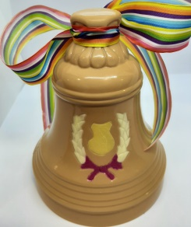 | Cloche garnie 350gr Lait 38% Madagascar | REF 18 | 32.00 € | 30.50 € |  | 0.00 €
 | Poule garnie 350 gr Noir 70% Sao tomé | REF 19 | 32.00 € | 31.50 € |  | 0.00 €
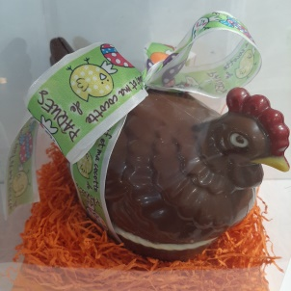 | Poule garnie 350gr Lait 38% Madagascar | REF 20 | 32.00 € | 32.50 € |  | 0.00 €
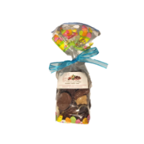 | Fritures 4 chocolats Pure porigine 170gr, noir, lait , blanc, caramel | REF 21 | 12.00 € | 11.00 € |  | 0.00 €
 | Fritures 3 chocolats + ŒUF surprise NOIR 170 gr | REF 22 | 14.00 € | 13.00 € |  | 0.00 €
 | Fritures 3 chocolats + ŒUF surprise LAIT 170 gr | REF 23 | 14.00 € | 13.00 € |  | 0.00 €
 | Praliné maison à l'ancienne pour ses fritures et oeufs | REF 24 | 17.00 € | 15.50 € |  | 0.00 €
PHOTOS | DESCRIPTIFS | REF | TARIFS TTC | Tarif Ecole | QUANTITE | TOTAL
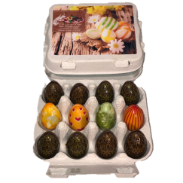 | Nos fameux 12 petits oeufs praliné maison à l'ancienne | REF 25 | 12.00 € | 11.00 € |  | 0.00 €
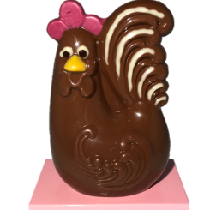
 | poule panache 80gr NOIR 70% Sao tomé | REF 26 | 9.00 € | 8.50 € |  | 0.00 €
 | poule panache 80gr LAIT 38% Madagascar | REF 27 | 9.00 € | 8.50 € |  | 0.00 €
 | poule panache 80gr BLANC 35% République dominicaine | REF 28 | 9.00 € | 8.50 € |  | 0.00 €
 | poule panache 80gr BLANC CARAMEL | REF 29 | 9.00 € | 8.50 € |  | 0.00 €
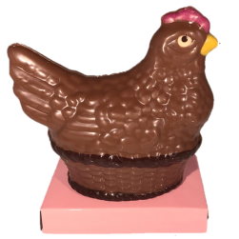
 | poule garnie 100gr NOIR 70% Sao tomé | REF 30 | 10.00 € | 9.20 € |  | 0.00 €
 | poule garnie 100gr LAIT 38% Madagascar | REF 31 | 10.00 € | 9.20 € |  | 0.00 €
 | poule garnie 100gr BLANC 35% République dominicaine | REF 32 | 10.00 € | 9.20 € |  | 0.00 €
 | poule garnie 100gr BLANC CARAMEL | REF 33 | 10.00 € | 9.20 € |  | 0.00 €
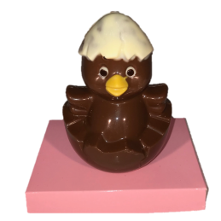
 | titi 60gr NOIR 70% Sao tomé | REF 34 | 9.00 € | 8.50 € |  | 0.00 €
 | titi 60gr LAIT 38% Madagascar | REF 35 | 9.00 € | 8.50 € |  | 0.00 €
 | titi 60gr BLANC 35% République dominicaine | REF 36 | 9.00 € | 8.50 € |  | 0.00 €
 | titi 60gr BLANC CARAMEL | REF 37 | 9.00 € | 8.50 € |  | 0.00 €
 | lapin canard coquille garni 360 gr NOIR 70% Sao tomé | REF 38 | 26.00 € | 24.00 € |  | 0.00 €
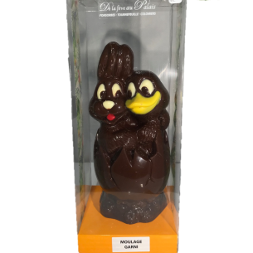 | lapin canard coquille garni 360 gr LAIT 38% Madagascar | REF 39 | 26.00 € | 24.00 € |  | 0.00 €
 | Mode de règlement : | chèque | espèce |  | Nb article | Total
COMMANDE AVANT LE 12 MARS 2021 |  |  |  |  | 0 | 0.00 €

